勤務表（参考様式1）(例)
記入例
(参考様式1）
従業者の勤務の体制及び勤務形態一覧表 |  |  |  |  |  |  |  |  | ＜平成 |  |  | 30 |  | 年 | 12 |  | 月＞ |  |  |  |  |  | サービス種類 |  |  |  |  | （ | 居宅介護支援 |  |  |  |  | ）
（＊記入例であり、事業所に適した人員を配置してください） |  |  |  |  |  |  |  |  |  |  |  |  |  |  |  |  |  |  |  |  |  |  | 事業所・施設名 |  |  |  |  | （ | ケアプランかみさと |  |  |  |  | ）
職種 | 勤務 形態 |  | 氏名 | 第１週 |  |  |  |  |  |  | 第２週 |  |  |  |  |  |  | 第３週 |  |  |  |  |  |  | 第４週 |  |  |  |  |  |  | 4週の 合計 | 備考 （兼務の内容等）
 |  |  |  | 1 | 2 | 3 | 4 | 5 | 6 | 7 | 8 | 9 | 10 | 11 | 12 | 13 | 14 | 15 | 16 | 17 | 18 | 19 | 20 | 21 | 22 | 23 | 24 | 25 | 26 | 27 | 28
 |  |  |  | 土 | 日 | 月 | 火 | 水 | 木 | 金 | 土 | 日 | 月 | 火 | 水 | 木 | 金 | 土 | 日 | 月 | 火 | 水 | 木 | 金 | 土 | 日 | 月 | 火 | 水 | 木 | 金
管理者 | Ｂ |  | 泉 一郎 | 4 | 4 | 4 | 4 | 4 |  |  | 4 | 4 | 4 | 4 | 4 |  |  | 4 | 4 | 4 | 4 | 4 |  |  | 4 | 4 | 4 | 4 | 4 |  |  | 80 | 介護支援専門員兼務

介護支援専門員 | Ｂ |  | 泉 一郎 | 4 | 4 | 4 | 4 | 4 |  |  | 4 | 4 | 4 | 4 | 4 |  |  | 4 | 4 | 4 | 4 | 4 |  |  | 4 | 4 | 4 | 4 | 4 |  |  | 80 | 管理者兼務

介護支援専門員 | Ａ |  | 介護 竹男 | 8 | 8 | 8 | 8 | 8 |  |  | 8 | 8 | 8 | 8 | 8 |  |  | 8 | 8 | 8 | 8 | 8 |  |  | 8 | 8 | 8 | 8 | 8 |  |  | 160

介護支援専門員 | Ｃ |  | 居宅 梅子 | 8 |  | 8 |  | 8 |  |  | 8 |  | 8 |  | 8 |  |  | 8 |  | 8 |  | 8 |  |  | 8 |  | 8 |  | 8 |  |  | 96

 |  |  |  |  |  |  |  |  |  |  |  |  |  |  |  |  |  |  |  |  |  |  |  |  |  |  |  |  |  |  |  | 0

 |  |  |  |  |  |  |  |  |  |  |  |  |  |  |  |  |  |  |  |  |  |  |  |  |  |  |  |  |  |  |  | 0

 |  |  |  |  |  |  |  |  |  |  |  |  |  |  |  |  |  |  |  |  |  |  |  |  |  |  |  |  |  |  |  | 0

 |  |  |  |  |  |  |  |  |  |  |  |  |  |  |  |  |  |  |  |  |  |  |  |  |  |  |  |  |  |  |  | 0

 |  |  |  |  |  |  |  |  |  |  |  |  |  |  |  |  |  |  |  |  |  |  |  |  |  |  |  |  |  |  |  | 0

 |  |  |  |  |  |  |  |  |  |  |  |  |  |  |  |  |  |  |  |  |  |  |  |  |  |  |  |  |  |  |  | 0

 |  |  |  |  |  |  |  |  |  |  |  |  |  |  |  |  |  |  |  |  |  |  |  |  |  |  |  |  |  |  |  | 0

 |  |  |  |  |  |  |  |  |  |  |  |  |  |  |  |  |  |  |  |  |  |  |  |  |  |  |  |  |  |  |  | 0

 |  |  |  |  |  |  |  |  |  |  |  |  |  |  |  |  |  |  |  |  |  |  |  |  |  |  |  |  |  |  |  | 0

 |  |  |  |  |  |  |  |  |  |  |  |  |  |  |  |  |  |  |  |  |  |  |  |  |  |  |  |  |  | ※水色のセル部分のみ入力してください。
備考 | 1 | 標題の＜平成 年 月＞に年月を入力すれば、曜日は自動表示されます。
 | 2 | 申請する事業に係る従業者全員（管理者を含む。）について、４週間分の勤務時間数を記入してください。
 | 3 | 常勤職員が勤務すべき１週あたりの勤務時間 [ 就業規則等で定められた１週間あたりの勤務時間 ] |  |  |  |  |  |  |  |  |  |  |  |  |  |  |  |  |  | 40 |  |  | 時間／週
 | 4 | 実働時間については、職種ごとの勤務時間数を記入してください。管理者と介護支援専門員等の兼務するような場合は、それぞれの業務を行う時間を按分して記入してください。
 | 5 | 兼務がある場合は、兼務先及び兼務する職務の内容について、備考欄に記入してください。
 | 6 | 常勤・非常勤の区分は、当該事業所における勤務時間が、当該事業所において定められている常勤の従業者が勤務すべき時間数に達していることをいうので、雇用の形態ではないことにご注意ください。 （例えば、常勤者は4週で160時間勤務することとされた事業所であれば、パート雇用であっても、4週160時間勤務する従業者は常勤となります）
 | 7 | 算出にあたっては、小数点以下第２位を切り捨ててください。
 | 8 | 勤務形態欄は以下のとおり記入してください。 |  |  |  |  |  |  |  | 9 | 設定時間について記入してください。
 |  | 勤務形態の区分 |  |  |  |  |  |  |  |  | 営業時間帯
 |  | Ａ | 常勤で専従 |  |  |  |  |  |  |  | 9：00～17：00
 |  | Ｂ | 常勤で兼務 |  |  |  |  |  |  |  | 営業日
 |  | Ｃ | 非常勤で専従 |  |  |  |  |  |  |  | 月～金
 |  | Ｄ | 非常勤で兼務

誓約書（参考様式9-1-2）
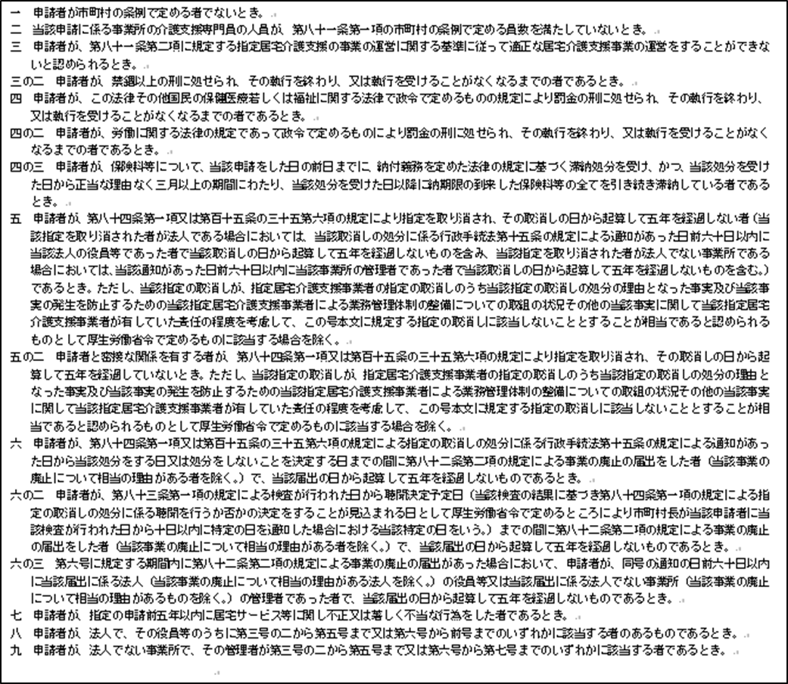
（参考様式9-1-2）

介護保険法第79条第2項各号の規定に該当しない旨の誓約書

年 月 日
上里町長 殿

 | 申請者 | （名称）

 |  | （代表者の職名・氏名）
 |  |  | 印

申請者が下記のいずれにも該当しない者であることを誓約します。

